Chi tiết địa chất
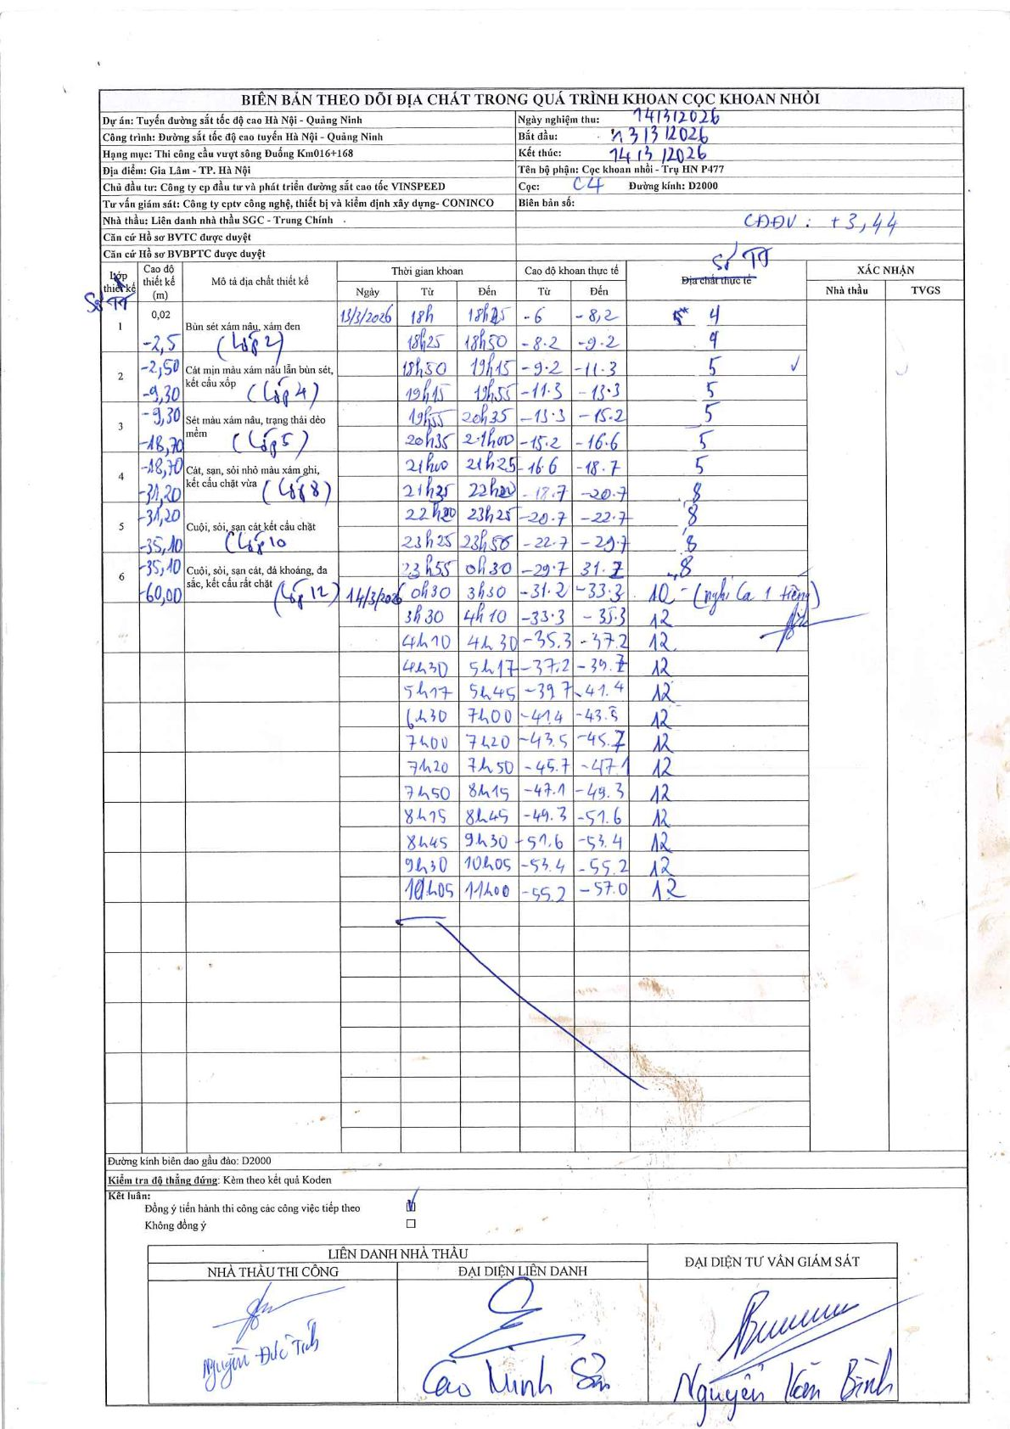
Dự án | Tuyến đường sắt tốc độ cao Hà Nội - Quảng Ninh
Hạng mục | Thi công cầu vượt sông Đuống Km016+168
Tên bộ phận | Cọc khoan nhồi - Trụ HN P477
Số hiệu cọc | C4
Biên bản số
Đường kính | D2000
Bắt đầu thi công | 13:00 13/03/2026
Kết thúc thi công | 14:00 14/03/2026

Địa chất TT | Đường kính | Mô tả lớp thiết kế | Từ (h) | Đến (h) | Cao độ từ | Cao độ đến | T.Gian (h) | Dài (m) | V (m/h) | Ghi chú
4 | D2000 | Cát mịn màu xám nâu lẫn bùn sét, kết cấu xốp | 13:00 13/03/2026 | 18:25 13/03/2026 | -6 | -8.2 | 5.42 | 2.2 | 0.41
4 | D2000 | Cát mịn màu xám nâu lẫn bùn sét, kết cấu xốp | 18:25 13/03/2026 | 18:50 13/03/2026 | -8.2 | -9.2 | 0.42 | 1 | 2.4
5 | D2000 | Sét màu xám nâu, trạng thái dẻo mềm | 18:50 13/03/2026 | 19:15 13/03/2026 | -9.2 | -11.3 | 0.42 | 2.1 | 5.04
5 | D2000 | Sét màu xám nâu, trạng thái dẻo mềm | 19:15 13/03/2026 | 19:55 13/03/2026 | -11.3 | -13.3 | 0.67 | 2 | 3
5 | D2000 | Sét màu xám nâu, trạng thái dẻo mềm | 19:55 13/03/2026 | 20:35 13/03/2026 | -13.3 | -15.2 | 0.67 | 1.9 | 2.85
5 | D2000 | Sét màu xám nâu, trạng thái dẻo mềm | 20:35 13/03/2026 | 21:00 13/03/2026 | -15.2 | -16.6 | 0.42 | 1.4 | 3.36
5 | D2000 | Sét màu xám nâu, trạng thái dẻo mềm | 21:00 13/03/2026 | 21:25 13/03/2026 | -16.6 | -18.7 | 0.42 | 2.1 | 5.04
8 | D2000 | Cát, sạn, sỏi nhỏ màu xám ghi, kết cấu chặt vừa | 21:25 13/03/2026 | 22:00 13/03/2026 | -18.7 | -20.7 | 0.58 | 2 | 3.43
8 | D2000 | Cát, sạn, sỏi nhỏ màu xám ghi, kết cấu chặt vừa | 22:00 13/03/2026 | 23:25 13/03/2026 | -20.7 | -22.7 | 1.42 | 2 | 1.41
8 | D2000 | Cát, sạn, sỏi nhỏ màu xám ghi, kết cấu chặt vừa | 23:25 13/03/2026 | 23:55 13/03/2026 | -22.7 | -29.7 | 0.5 | 7 | 14
8 | D2000 | Cát, sạn, sỏi nhỏ màu xám ghi, kết cấu chặt vừa | 23:55 13/03/2026 | 00:30 14/03/2026 | -29.7 | -31.2 | 0.58 | 1.5 | 2.57
10 | D2000 | Cuội, sỏi, sạn cát kết cấu chặt | 00:30 14/03/2026 | 03:30 14/03/2026 | -31.2 | -33.3 | 3 | 2.1 | 0.7 | nghỉ ca 1 tiếng
12 | D2000 | Cuội, sỏi, sạn cát, đá khoáng, đá sắc, kết cấu rất chặt | 03:30 14/03/2026 | 04:10 14/03/2026 | -33.3 | -35.3 | 0.67 | 2 | 3
12 | D2000 | Cuội, sỏi, sạn cát, đá khoáng, đá sắc, kết cấu rất chặt | 04:10 14/03/2026 | 04:30 14/03/2026 | -35.3 | -37.2 | 0.33 | 1.9 | 5.7
12 | D2000 | Cuội, sỏi, sạn cát, đá khoáng, đá sắc, kết cấu rất chặt | 04:30 14/03/2026 | 05:17 14/03/2026 | -37.2 | -39.7 | 0.78 | 2.5 | 3.19
12 | D2000 | Cuội, sỏi, sạn cát, đá khoáng, đá sắc, kết cấu rất chặt | 05:17 14/03/2026 | 05:45 14/03/2026 | -39.7 | -41.4 | 0.47 | 1.7 | 3.64
12 | D2000 | Cuội, sỏi, sạn cát, đá khoáng, đá sắc, kết cấu rất chặt | 06:30 14/03/2026 | 07:00 14/03/2026 | -41.4 | -43.5 | 0.5 | 2.1 | 4.2
12 | D2000 | Cuội, sỏi, sạn cát, đá khoáng, đá sắc, kết cấu rất chặt | 07:00 14/03/2026 | 07:20 14/03/2026 | -43.5 | -45.7 | 0.33 | 2.2 | 6.6
12 | D2000 | Cuội, sỏi, sạn cát, đá khoáng, đá sắc, kết cấu rất chặt | 07:20 14/03/2026 | 07:50 14/03/2026 | -45.7 | -47.1 | 0.5 | 1.4 | 2.8
12 | D2000 | Cuội, sỏi, sạn cát, đá khoáng, đá sắc, kết cấu rất chặt | 07:50 14/03/2026 | 08:15 14/03/2026 | -47.1 | -49.3 | 0.42 | 2.2 | 5.28
12 | D2000 | Cuội, sỏi, sạn cát, đá khoáng, đá sắc, kết cấu rất chặt | 08:15 14/03/2026 | 08:45 14/03/2026 | -49.3 | -51.6 | 0.5 | 2.3 | 4.6
12 | D2000 | Cuội, sỏi, sạn cát, đá khoáng, đá sắc, kết cấu rất chặt | 08:45 14/03/2026 | 09:30 14/03/2026 | -51.6 | -53.4 | 0.75 | 1.8 | 2.4
12 | D2000 | Cuội, sỏi, sạn cát, đá khoáng, đá sắc, kết cấu rất chặt | 09:30 14/03/2026 | 10:05 14/03/2026 | -53.4 | -55.2 | 0.58 | 1.8 | 3.09
12 | D2000 | Cuội, sỏi, sạn cát, đá khoáng, đá sắc, kết cấu rất chặt | 10:05 14/03/2026 | 11:00 14/03/2026 | -55.2 | -57 | 0.92 | 1.8 | 1.96

ẢNH BIÊN BẢN GỐC

